表面
入力要領
必要に応じて、適宜ご入力願います
 |  |  |  |  |  |  |  |  |  |  | 求 人 票
※印欄は当校で記入致します。
対象者 |  | ・新卒者 |  |  | 年３月卒業予定 |  |  |  |  |  |  |  |  |  |  |  |  |  |  |  | ※ 求人票番号 |  |  |  |  |  |  |  | ※ 企業コード
 |  | ・既卒者 |  |  |  |  |  |  | 記載日 |  |  |  | 年 |  | 月 |  |  | 日
事 業 所 の 概 要 | 名 称 | フリガナ |  |  |  |  |  |  |  |  |  |  |  |  |  |  |  |  |  |  | 募集対象校 |  | ☑ |  | 浜松未来総合専門学校

 |  |  |  |  |  |  |  |  |  |  |  |  |  |  |  |  |  |  |  |  |  |  |  |  | (専門学校浜松デザインカレッジ)
☑ は［ちぇっく］と入力して変換すると表示されます
 |  |  |  |  |  |  |  |  |  |  |  |  |  |  |  |  |  |  |  |  |  |  | □ |  | 静岡産業技術専門学校
 |  | 代表者 |  | 役職 |  |  |  |  |  |  | フリガナ

選択肢は、下記の○を該当する選択肢に移動・複写するか、該当する選択肢を残し、他を消去してください。
［図形の移動］は、該当図形をクリックすると、図形の下に外向き十字矢印が表示されるので、その外向き十字矢印をドラッグドロップしてください。
［図形の複写］は、該当図形をクリックすると、図形の下に外向き十字矢印が表示されるので、Ctrlキーを押しながらその外向き十字矢印をドラッグドロップしてください。
 |  |  |  |  |  |  |  |  |  |  | 氏 名 |  |  |  |  |  |  |  |  |  |  |  | □ |  | 沼津情報・ビジネス専門学校
 |  |  |  |  |  |  |  |  |  |  |  |  |  |  |  |  |  |  |  |  |  |  | □ |  | 静岡デザイン専門学校
 | 所在地 | 〒 |  | － |  | TEL |  | ( ) |  |  |  |  | FAX |  | ( ) |  |  |  |  |  |  |  | □ |  | 静岡インターナショナル・
 |  |  |  |  |  |  |  |  |  |  |  |  |  |  |  |  |  |  |  |  |  |  |  |  | エアリゾート専門学校
 |  |  |  |  |  |  |  |  |  |  |  |  |  |  |  |  |  |  |  |  |  |  | ※ |  | 対象校に☑をお願いします

 | 書類提出先 | 〒 |  | － |  | TEL |  | ( ) |  |  |  |  | FAX |  | ( ) |  |  |  |  |  | 採 用 担当者 |  | 部署役職

 |  |  |  |  |  |  |  |  |  |  |  |  |  |  |  |  |  |  |  |  |  |  | フリガナ
 |  |  |  |  |  |  |  |  |  |  |  |  |  |  |  |  |  |  |  |  |  |  | 氏 名

URL |  |  |  |  |  |  |  |  |  |  |  |  |  |  |  |  | 採用担当者
 |  |  |  |  |  |  |  |  |  |  |  |  |  |  |  |  | E-mail
業種 |  |  |  |  |  | 業容事内 |  |  |  |  |  |  |  |  |  |  |  |  |  |  | 資本金 |  |  |  |  |  | 万円 |  | 年商 |  |  |  |  |  | 万円

設立 |  | 西暦 |  |  |  |  | 年 |  | 従業員数 |  |  | 当事業所 |  |  |  |  |  | 人 | (うち女性 |  |  |  |  |  | 人) | (うち本校卒業生 |  |  |  |  |  |  | 人) | 労働組合 | 有 ・ 無

株式 |  | 上場( )・未上場 |  |  |  |  |  |  |  |  |  | 企業全体 |  |  |  |  |  | 人 | (うち女性 |  |  |  |  |  | 人) | (うち本校卒業生 |  |  |  |  |  |  | 人)

求 人 要 項 | 募集職種と 求 人 数 |  |  | 募 集 職 種 |  |  |  |  |  |  |  |  |  | 求人数 |  | 福利厚生 | 加入保険 |  |  |  | 雇用・労災・健康・厚生・その他( )

 |  |  |  | ①
 |  |  |  |  |  |  |  |  |  |  |  |  |  |  |  |  | 退職金制度 |  |  |  | 有（最低 年勤務）・ 無

 |  |  |  | ②
 |  |  |  |  |  |  |  |  |  |  |  |  |  |  |  |  | 定 年 制 |  |  |  | 有( 歳)・無 |  |  |  |  |  | 再 雇 用 |  |  |  | 有 ・ 無

 |  |  |  | ③
 |  |  |  |  |  |  |  |  |  |  |  |  |  |  |  |  | 住 宅 |  |  |  | 有（単身者用 ・ 世帯用） ・ 無

 | 仕事の内容
 |  |  |  |  |  |  |  |  |  |  |  |  |  |  |  |  | そ の 他

 |  |  |  |  |  |  |  |  |  |  |  |  |  |  |  | 給 与 等 （現行・見込） | 給与制度 |  |  |  | 月給制 ･ 日給制 ･ 日給月給制 ･ その他( )

 |  |  |  |  |  |  |  |  |  |  |  |  |  |  |  |  | 修業年限別 |  |  |  |  | ２年制課程 |  |  |  |  | ３年制課程 |  |  |  |  | ４年制課程

 | 勤務予定地 (就業場所)
 |  |  |  |  |  |  |  |  |  |  |  |  |  |  |  |  | 基 本 給 |  |  |  |  |  |  |  |  | 円 |  |  |  |  | 円 |  |  |  |  | 円

 |  |  |  |  |  |  |  |  |  |  |  |  |  |  |  |  | 手当
 | 自宅外通勤 |  |  | 可 ・ 不可

 |  |  |  |  |  |  |  |  |  |  |  |  |  |  |  |  | 手当
 | 留 学 生 の 採 用 |  |  |  |  |  | 有 ・ 無

 |  |  |  |  |  |  |  |  |  |  |  |  |  |  |  |  | 手当
 | 障害者手帳所有者の採用 |  |  |  |  |  | 有 ・ 無

 |  |  |  |  |  |  |  |  |  |  |  |  |  |  |  |  | 手当
 | 必要な資格

 |  |  |  |  |  |  |  |  |  |  |  |  |  |  |  |  | 初任給 計 |  |  |  |  |  |  |  |  | 円 |  |  |  |  | 円 |  |  |  |  | 円

 |  |  |  | 学歴条件 |  | 学 士 ・ 高度専門士 ・ 専門士

 | その他 |  |  |  |  |  |  |  |  |  |  |  |  |  |  |  | 通勤手当 |  |  |  | 全額・定額(上限 |  |  |  |  |  |  |  |  | )円迄 |  | マイカー通勤

 |  |  |  |  |  |  |  |  |  |  |  |  |  |  |  |  |  |  |  |  |  |  |  |  |  |  |  |  |  |  |  | 可・不可

選 考 | 申込方法 |  |  | 学校まとめ・個人応募・ホームページ・電子メール 電話・リクナビ・マイナビ・その他( ) |  |  |  |  |  |  |  |  |  |  |  |  | 時間外手当 |  |  |  | 月平均 |  |  |  |  |  | 円 | 備考

 |  |  |  |  |  |  |  |  |  |  |  |  |  |  |  |  | 昇 給 |  |  |  | （ベースアップ込みの前年度実績）
 | 提出書類 |  |  | 履歴書・成績証明書・卒業見込証明書・健康診断書 作品・その他( )
 |  |  |  |  |  |  |  |  |  |  |  |  |  |  |  |  |  |  |  |  |  |  |  |  |  |  | 円 | ～ |  |  |  |  |  |  |  | 円

 |  |  |  |  |  |  |  |  |  |  |  |  |  |  |  |  | 賞 与 |  |  |  | （前年度実績） |  |  |  |  | 年 |  |  | 回 | 計 |  |  |  |  | ヶ月分

 | 選考方法 |  |  | 筆記(一般常識・語学・専門・作文)・英会話 |  |  |  |  |  |  |  |  |  |  |  |  |  |  |  |  |  | 又は |  |  |  |  |  |  | ～ |  |  |  |  |  | 万円

 |  |  |  | 面接・適性検査・健康診断・書類選考 |  |  |  |  |  |  |  |  |  |  |  | 勤 務 | 就業時間 |  |  |  | ： |  |  |  |  |  |  | ～ | ：

 |  |  |  | その他( ） |  |  |  |  |  |  |  |  |  |  |  |  |  |  |  |  | 備考

 | 携 行 品 |  |  | 筆記用具・印鑑・作品・その他（ ）
 |  |  |  |  |  |  |  |  |  |  |  |  |  |  |  |  | 時間外勤務 |  |  |  | 月平均 |  |  |  | 時間 |  | 備考
※
 | 応募締切日 |  |  | 校内 |  |  |  |  |  | 会社

 |  |  |  |  |  |  |  |  |  |  |  |  |  |  |  |  | シフト勤務 や 夜勤 等 |  |  |  | 有・無 |  | ① | : |  | ～ | : |  |  | ③ | : |  | ～ | :

 | 会社説明会 |  |  | 日時 |  |  |  |  |  | 場所 |  |  |  |  |  |  |  |  |  |  |  |  | ② | : |  | ～ | : |  |  | ④ | : |  | ～ | :

 |  |  |  |  |  |  |  |  |  |  |  |  |  |  |  |  |  |  |  |  |  |  | 備考

 | ☆本校教室を利用した、貴社単独の会社説明会や採用試験実施を希望なさる場合は下記に希望日程をご記入願います。追って連絡を差し上げます。
 |  |  |  |  |  |  |  |  |  |  |  |  |  |  |  |  | フレックス タイム制度 |  |  |  | 有・無 |  | コアタイム |  |  |  |  | ： |  |  | ～ |  |  | ：

 | ① 月 日( ) AM / PM ② 月 日( ) AM / PM

 | 採用試験 |  |  | 日時 |  |  |  |  |  | 場所 |  |  |  |  |  |  | 週 休 |  |  |  | 完全週休２日 ・ 週休２日 ・隔週２日

 |  |  |  |  |  |  |  |  |  |  |  |  |  |  |  |  |  |  |  |  | 固定休業曜日があれば○印 月 火 水 木 金 土 日

外国人 技能実 習制度 |  |  | 受け入れ |  | 実績有 ・ 検討中 ・ 実績無 ・ 予定なし |  |  |  |  |  |  |  |  |  |  |  |  |  |  |  | その他( |  |  |  |  |  |  |  |  |  |  |  |  |  |  | ）

 |  |  |  |  |  |  |  |  |  |  |  |  |  |  |  |  | 年間休日 |  |  |  | 総休日数 |  |  |  |  |  | 日 | (夏期 |  |  | 日 | ・ | 冬期 |  |  | 日)
 |  |  | 受入可能 な国籍 |  | ベトナム・ネパール・スリランカ・フィリピン・インドネシア・中国・その他( )

 |  |  |  |  |  |  |  |  |  |  |  |  |  |  |  |  |  |  |  |  | その他

 |  |  |  |  |  |  |  |  | 旧：浜松情報専門学校 |  |  |  |  |  |  |  |  |  |  | 〒430-0929 浜松市中区中央3-10-31 |  |  |  |  |  |  |  |  |  |  |  |  | ＊裏面もご確認 願います。
 |  |  |  |  |  |  |  |  | 専門学校浜松デザインカレッジ |  |  |  |  |  |  |  |  |  |  | TEL:053-450-6550 FAX:053-450-6580

裏面
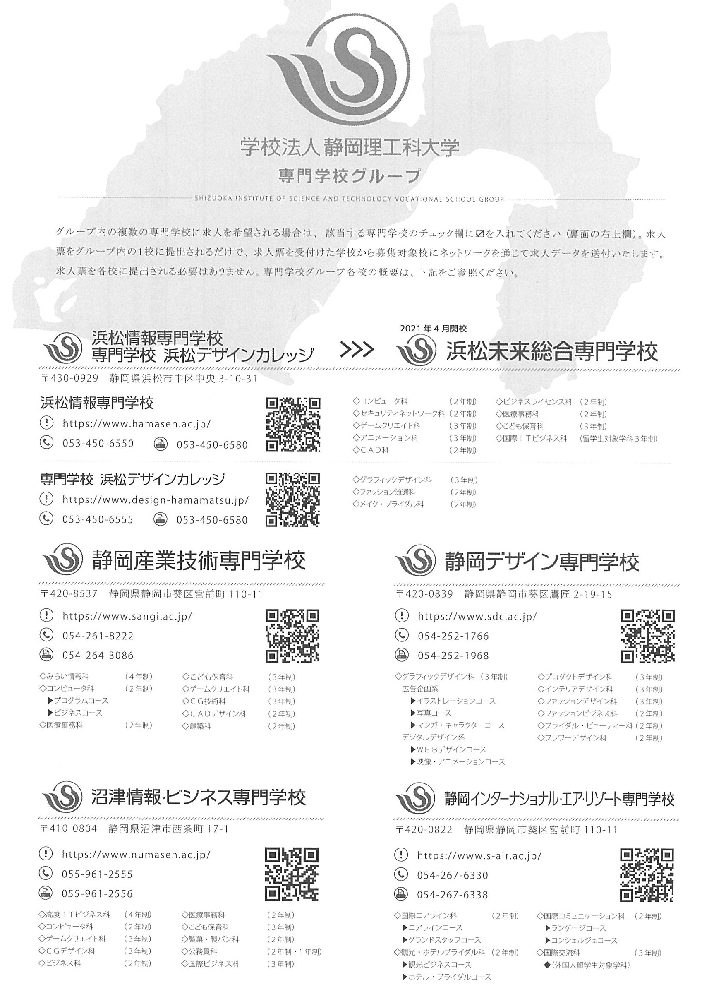

 |  | 本校卒業生の在職状況 |  |  | 情報開示の可否 （ ○ ・ × ）
 |  |  |  |  | 学校のみ | 学生も可
本校卒業生が在職していましたら、以下に状況をご記入願います。

法 人 名 社名・病院名

№ | 氏名（旧姓） | 入社年度 | 所属部署 役 職 | 職 種 | 備 考 (特記事項など)
１
２
３
４
５
６
７
８
９
１０

